Sheet1
...
 |  | 15 | 14
44 | 0x2C | 0 | 0
45 | 0x2D | 0 | 0
46 | 0x2E | 0 | 0
47 | 0x2F | 0 | 0
48 | 0x30 | 0 | 0
49 | 0x31 | 0 | 0
50 | 0x32 | 0 | 0
51 | 0x33 | 0 | 0
52 | 0x34 | 0 | 0
53 | 0x35 | 0 | 0
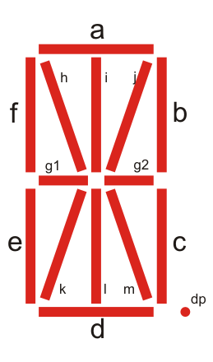
54 | 0x36 | 0 | 0
55 | 0x37 | 0 | 0
56 | 0x38 | 0 | 0
57 | 0x39 | 0 | 0
58 | 0x3A | 0 | 0
59 | 0x3B | 0 | 0
60 | 0x3C | 0 | 0
61 | 0x3D | 0 | 0
62 | 0x3E | 0 | 0
63 | 0x3F | 0 | 0
64 | 0x40 | 0 | 0
65 | 0x41 | 0 | 0
66 | 0x42 | 0 | 0
67 | 0x43 | 0 | 0
68 | 0x44 | 0 | 0
69 | 0x45 | 0 | 0
70 | 0x46 | 0 | 0
71 | 0x47 | 0 | 0
72 | 0x48 | 0 | 0
73 | 0x49 | 0 | 0
74 | 0x4A | 0 | 0
75 | 0x4B | 0 | 0
76 | 0x4C | 0 | 0
77 | 0x4D | 0 | 0
78 | 0x4E | 0 | 0
79 | 0x4F | 0 | 0
80 | 0x50 | 0 | 0
81 | 0x51 | 0 | 0
82 | 0x52 | 0 | 0
83 | 0x53 | 0 | 0
84 | 0x54 | 0 | 0
85 | 0x55 | 0 | 0
86 | 0x56 | 0 | 0
...

